タイトル
同志社大学様

 | 学生勤務管理システム

 | CC-010_ログイン

 | 【 Ver 1.05 】

 |  |  | 2023年10月 3日作成

 |  |  | 2024年 1月22日改訂

見出し部タイトル制御テーブル
タイトル項目 |  | タイトル項目埋め込み内容
①システム名 |  | 学生勤務管理システム
②サブシステム名 |  | 共通機能
③分類名
④作業工程名 |  | 機能設計
⑤ドキュメント代表名 |  | CC-010_ログイン
⑥ドキュメント詳細名 |  | ※ページ毎に個別入力
⑦作成者 |  | 木田 優
⑧作成日 |  | 2023-10-03
⑦改定者 |  | ※ページ毎に個別入力
⑧改定日 |  | 2024/01/22
⑨管理記号 |  | DUC010
⑩Ｖｅｒ |  | 【 Ver 1.05 】

機能概要・画面遷移図
システム名 |  |  |  | 学生勤務管理システム |  |  |  |  | 工 程 |  |  | 機能設計 |  |  |  |  |  |  | 作 成 | 木田 優 |  |  | 2023-10-03 |  |  | 管理記号 | DUC010
サブシステム名 |  |  |  | 共通機能 |  |  |  |  | ドキュメント |  |  | CC-010_ログイン |  |  |  |  |  |  | 改 訂 | 木田 優 |  |  | 2023-10-17

機能名称 |  |  |  | ログイン |  |  |  |  |  |  |  | 機能ＩＤ | CC-010 |  |  |  |  |  | 利用想定ユーザー |  |  | 全ユーザー
機 能 概 要

 | ＳＳＯ認証のログイン処理を行う。

画 面 遷 移 図

ログイン処理
 |  |  |  |  |  |  |  | 学生勤務管理システム
 |  |  |  |  |  |  |  |  |  |  |  |  |  |  |  | 認証OK |  |  |  | ○ホーム画面（学生） |  |  |  | ○ホーム画面（教員）
 |  |  |  |  |  |  |  |  |  |  |  |  |  |  |  |  |  |  |  |  | （CC-020-01G） |  |  |  | （CC-020-01G）
 | 〇学生、教員 |  |  |  | SSO（Shibboleth:SAML認証） |  |  |  | ○ログイン画面（SSO認証） |  |  |  |  |  |  | 社員マスタの
 |  |  |  |  | SSOタイル画面 |  |  |  |  | （CC-010-90G） |  |  |  |  |  | ユーザ区分が
 |  |  |  |  |  |  | GET |  |  |  |  |  |  |  |  |  | 1（学生）の場合
 |  |  |  |  |  |  | [ログインID]
 |  |  |  |  |  | 学生勤務管理
 |  |  |  |  |  | システム |  |  |  |  |  | なし
 |  |  |  |  |  |  | タイルを
 |  |  |  |  |  |  | クリック
 | 〇職員

 |  |  |  |  |  |  |  |  |  |  |  |  |  |  |  |  |  | 2（教員）の場合

 |  |  |  |  |  |  |  |  |  |  |  |  |  |  |  |  |  | 4（管理者の場合

 |  |  |  |  |  |  |  |  |  | ○認証エラー画面
 |  |  |  |  |  |  |  |  |  |  | （CC-999-98G）
 |  | ※Shibbolethは、SAMLを実現するミドルウェア |  |  |  |  |  |  |  |  |  |  |  | 認証NG
 |  |  | SSOは、同志社様保有機器 |  |  |  |  |  |  |  |  |  |  |  |  |  |  |  |  | ○ホーム画面（担当者） |  |  |  | ○ホーム画面（管理者）
 |  |  |  |  |  |  |  |  |  |  |  |  |  |  |  |  | 3（担当者）の場合 |  |  |  | （CC-020-01G） |  |  |  | （CC-020-01G）
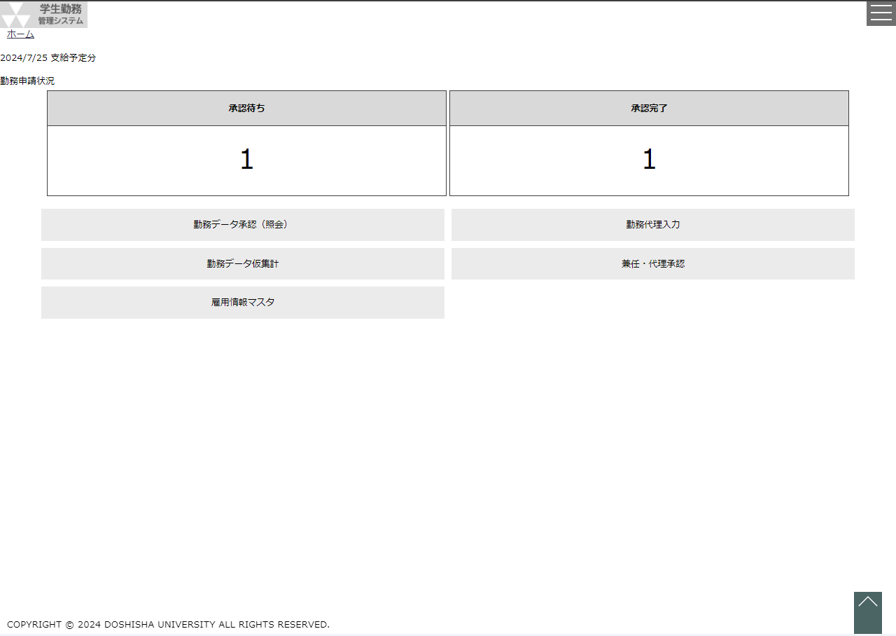
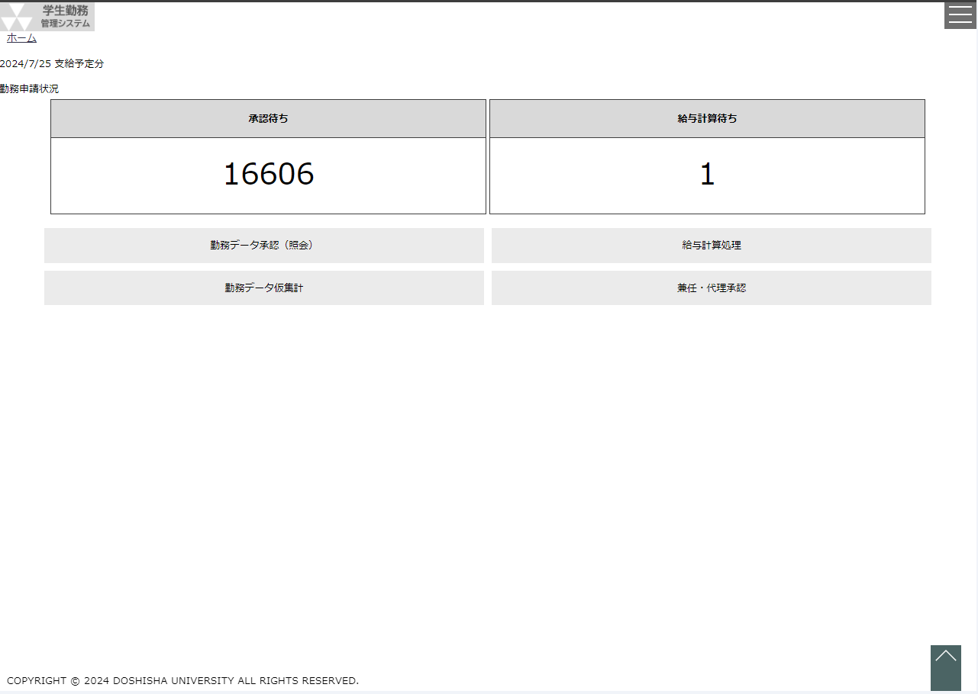

 |  |  |  |  |  |  |  |  |  |  |  |  |  |  | 勤務管理システムのマスタに
 |  |  |  |  |  |  |  |  |  |  |  |  |  |  | 該当ユーザが存在するか、
 |  |  |  |  |  |  |  |  |  |  |  |  |  |  | ログイン可能なユーザかを
 |  |  |  |  |  |  |  |  |  |  |  |  |  |  | 確認する。

